オークランド(西)
 AUCKLAND SCHEDULE - 関西 |  |  |  |  |  |  |  |  |  |  |  | 連絡先：大阪海運 TEL：06-7730-1075/FAX：06-7730-1088
★本船名＝CUT日前倒し
※本船名＝本船変更
※本船名＝サービス無し
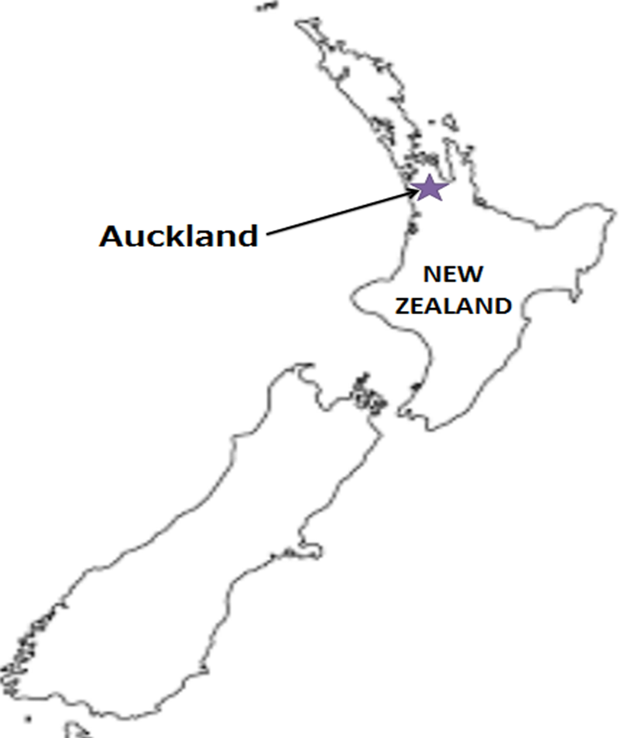
Destination: Auckland, New Zealand
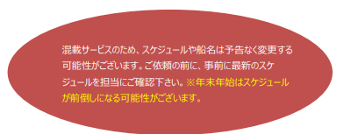
 |  |  |  |  |  |  |  |  |  |  |  |  | UPDATED : | 2026-09-08 | V
From Osaka / Kobe |  |  |  |  |  | ※神戸出港は危険品引き受け不可
VESSEL | VOY | CFS CUT |  |  |  | ETA |  | ETD |  | ETA
 |  | OSA |  | KOB |  | KOB |  | KOB |  | AKL

 |  |  |  |  |  |  |  | 0 DAYS |  | 27 DAYS
※GSL KITHIRA*1 | 634S | 2026-09-09 | 水 | 2026-09-10 | 木 | 2026-09-12 | 土 | 2026-09-12 | 土 | 2026-10-08 | 木
NYK FUSHIMI | 140S | 2026-09-16 | 水 | 2026-09-17 | 木 | 2026-09-19 | 土 | 2026-09-19 | 土 | 2026-10-15 | 木
注意事項
危険品は受諾出来かねますのでご了承ください。
国内消防法該当品は搬入日に指定がございます。 事前に担当者にご確認の上、外貨にてご搬入ください。
段積み不可貨物、重量物、長尺貨物、背高貨物は 受託不可もしくは追加費用が発生する場合がございます。 詳細は担当者までお問合せ下さい。
貨物搬入の際には、下記３点をお願い致します。 ＊貨物にケースマークを貼付 ＊送り状に"にしてつ/大阪海運営業所扱い"と記載 ＊送り状にケースマークの記載
木材を使用した梱包等については輸入地で規制がございます。 詳細は下記ご確認ください。 http://www.maff.go.jp/pps/j/konpozai/kuni/country.html
先船のスケジュール及び船名は、予告なく変更の 可能性がございます。予め御了承をお願い致します。
記載以外の仕向け地も承っております。お問合せください!
★ONE ATLAS | 015S | 2026-09-18 | 金 | 2026-09-24 | 木 | 2026-09-26 | 土 | 2026-09-26 | 土 | 2026-10-22 | 木
NO SERVICE
COSCO FELIXSTOWE | 206S | 2026-10-07 | 水 | 2026-10-08 | 木 | 2026-10-10 | 土 | 2026-10-10 | 土 | 2026-11-05 | 木
VOLANS | 051S | 2026-10-14 | 水 | 2026-10-15 | 木 | 2026-10-17 | 土 | 2026-10-17 | 土 | 2026-11-12 | 木
NO SERVICE
BF GIANT | 014S | 2026-10-28 | 水 | 2026-10-29 | 木 | 2026-10-31 | 土 | 2026-10-31 | 土 | 2026-11-26 | 木
※GSL KITHIRA*1 | 641S | 2026-11-04 | 水 | 2026-11-05 | 木 | 2026-11-07 | 土 | 2026-11-07 | 土 | 2026-12-03 | 木
＊１ 危険品の取り扱いが無し

貨物搬入先 | 会社名 |  |  | 住所 / 保税名称
大阪 CFS | 住友倉庫 南港KF-1(国際フェリー上屋） |  |  | 大阪市住之江区南港北１丁目 |  |  |  |  |  |  | NACCS: 4IDG1
 |  |  |  | TEL : 06-6612-3701
神戸 CFS | 大洋運輸(株) L-9ターミナル |  |  | 神戸市中央区港島7-6 |  |  |  |  |  |  | NACCS: 3FDH1
 |  |  |  | TEL : 078-302-0456

